第一次
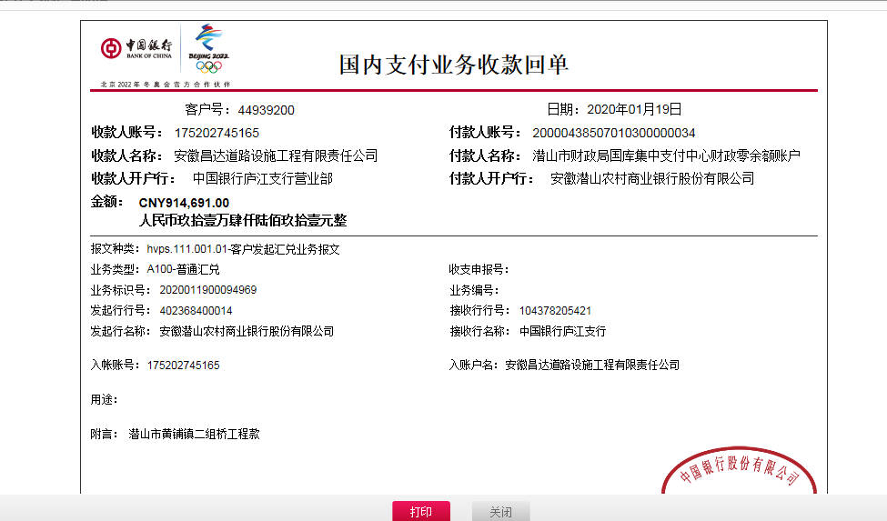
工程款支付证书
工程名称 |  | 潜山市2018年危桥改造工程（黄铺镇二组桥）（小额) |  |  |  |  | 建设单位 |  | 潜山市黄埔镇人民政府 |  |  |  | ERP编号 |  | 10756 | 档案编号 |  | 2018096
合同金额 |  | 1,234,110.65 |  |  | 中标时间 | 2018-11-23 | 已提供工程资料 |  | 中标书、施工合同原件 |  |  |  | 保存地址 |  | 合肥 | 责任单位 |  | 第十大区安徽省
决算金额 |  |  |  |  | 决算时间 |  | 项目部印章 |  | 无 |  |  |  | 施工人 |  | 欧阳晓彬13966437377 | 区域责任人 | 施迎东 | 省办负责人 | 施迎东
序号 | 经营填写 |  |  |  |  | 工程填写 | 经营填写 |  |  | 财务填写 | 经营、工程、质安填写 |  | 区域负责人 |  | 申请部门填写财务核对 |  |  | 本次支付 金额 | 剩余款项
 | 到款情况 |  |  |  |  |  | 暂列金 |  |  | 代缴税金 | 其他扣款 |  | 预留款 |  | 成本票
 | 日期 | 工程款金额 | 周转金金额 | 到款银行 | 到款账户 | 完成进度 | 比例 | 金额 | 备注 | 金额 | 金额 | 备注 | 金额 | 备注 | 供货单位 | 合同额 | 成本票额
1 | 2019-11-11 |  | 180000.00 | 徽行 | 1020501021000410000 |  |  |  |  |  |  |  |  |  | 安庆市宜茂商贸有限公司-螺纹钢 开户行：安庆农村商业银行汽车城支行 账号：20010008488566600000012 | 340,962.84 |  | 180,000.00
2 | 2020-01-02 |  | 28716.00 | 徽行 | 1020501021000410000 |  |  |  |  |  |  |  |  |  | 安庆市开发区建华水暖经营部-波纹管 开户行：中国农业银行安庆开发区支行 账号：1265 0801 0400 07183 | 28,716.00 |  | 28,716.00
3 | 2020-01-19 | 914691.00 |  | 中行 | 175 202 745 165 |  | 2.5% | 30,853.00 | 扣除全部管理费 | 26332 | 6,500.00 | 2020-1-10外经证办理500元，建造师暂用费1500*4 | 84,000 | 暂扣企税 | 安庆市泽楷贸易有限公司-水泥 开户行：工商银行安庆人民路支行 账号：1309 0041 1920 0060 032 | 258,500.00 | 201,422.76 | 200,000.00
 |  |  | -208716.00 | 农行长沙电力支行 | 6228 4810 9883 2175 478 |  |  |  |  |  | 200.00 | 转账费
 |  |  |  |  |  |  |  |  |  |  | 2,020.00 | 2019-11-14巡查费用

合计 |  | 914691 | 0.00 |  |  |  | - | 30,853.00 |  | 26,332.00 | 8,720.00 | - | 84,000.00 | - | - |  |  | 408,716.00 | 356070.00
本次结算、支付明细 |  | 应支付金额 |  |  | 408716.00 |  | 本次支付金额 |  |  |  |  | 小写 | 408,716.00
 |  | 已支付金额 |  |  | 0.00 |  |  |  |  |  |  | 大写 | 肆拾万零捌仟柒佰壹拾陆元整

1-3
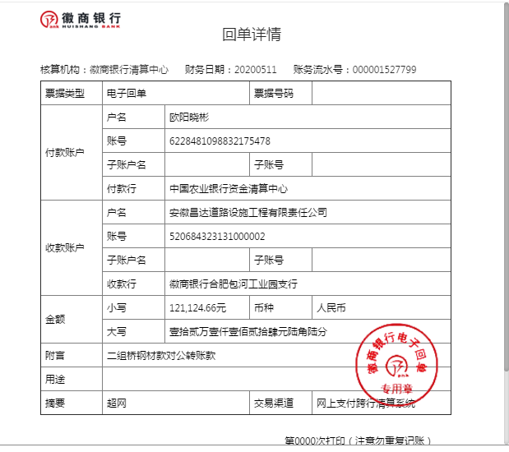
工程款支付证书
工程名称 |  | 潜山市2018年危桥改造工程（黄铺镇二组桥）（小额) |  |  |  |  | 建设单位 |  | 潜山市黄埔镇人民政府 |  |  |  | ERP编号 |  | 10756 | 档案编号 |  | 2018096
合同金额 |  | 1,234,110.65 |  |  | 中标时间 | 2018-11-23 | 已提供工程资料 |  | 中标书、施工合同原件 |  |  |  | 保存地址 |  | 合肥 | 责任单位 |  | 第十大区安徽省
决算金额 |  |  |  |  | 决算时间 |  | 项目部印章 |  | 无 |  |  |  | 施工人 |  | 欧阳晓彬13966437377 | 区域责任人 | 施迎东 | 省办负责人 | 施迎东
序号 | 经营填写 |  |  |  |  | 工程填写 | 经营填写 |  |  | 财务填写 | 经营、工程、质安填写 |  | 区域负责人 |  | 申请部门填写财务核对 |  |  | 本次支付 金额 | 剩余款项
 | 到款情况 |  |  |  |  |  | 暂列金 |  |  | 代缴税金 | 其他扣款 |  | 预留款 |  | 成本票
 | 日期 | 工程款金额 | 周转金金额 | 到款银行 | 到款账户 | 完成进度 | 比例 | 金额 | 备注 | 金额 | 金额 | 备注 | 金额 | 备注 | 供货单位 | 合同额 | 成本票额
1 | 2019-11-11 |  | 180000.00 | 徽行 | 1020501021000410000 |  |  |  |  |  |  |  |  |  | 安庆市宜茂商贸有限公司-螺纹钢 开户行：安庆农村商业银行汽车城支行 账号：20010008488566600000012 | 340,962.84 |  | 180,000.00
2 | 2020-01-02 |  | 28716.00 | 徽行 | 1020501021000410000 |  |  |  |  |  |  |  |  |  | 安庆市开发区建华水暖经营部-波纹管 开户行：中国农业银行安庆开发区支行 账号：1265 0801 0400 07183 | 28,716.00 |  | 28,716.00
3 | 2020-01-19 | 914691.00 |  | 中行 | 175 202 745 165 |  | 2.5% | 30,853.00 | 扣除全部管理费 | 26332 | 6,500.00 | 2020-1-10外经证办理500元，建造师暂用费1500*4 | 84,000 | 暂扣企税 | 安庆市泽楷贸易有限公司-水泥 开户行：工商银行安庆人民路支行 账号：1309 0041 1920 0060 032 | 258,500.00 | 201,422.76 | 200,000.00
 |  |  | -208716.00 | 农行长沙电力支行 | 6228 4810 9883 2175 478 |  |  |  |  |  | 200.00 | 转账费
 |  |  |  |  |  |  |  |  |  |  | 2,020.00 | 2019-11-14巡查费用
4 | 2020-01-23 |  |  |  |  |  |  |  |  |  |  |  |  |  | 欧阳晓彬-零星材料 开户行：农行长沙电力支行 账号：6228 4810 9883 2175 478 |  | 28,699.00 | 28,699.00
5 | 2020-03-17 |  |  |  |  |  |  |  |  |  | 100.00 | 转账费 |  |  | 欧阳晓彬-黄砂 开户行：农行长沙电力支行 账号：6228 4810 9883 2175 478 |  | 69,930.00 | 69,930.00
 |  |  |  |  |  |  |  |  |  |  |  |  |  |  | 潜山市礼义钢材经营部-钢材 开户行：中国工商银行潜山县支行 账号：1309 0780 0920 0279 290 |  | 5,080.00 | 5,080.00
6 | 2020-05-08 |  |  |  |  |  |  |  |  |  | 150.00 | 转账费 |  |  | 欧阳晓彬-石子 开户行：农行长沙电力支行 账号：6228 4810 9883 2175 478 |  | 180,000.00 | 180000.00
 |  |  |  |  |  |  |  |  |  |  |  |  |  |  | 潜山县黄铺镇先进免烧砖厂-免烧砖 开户行：潜山农村商业银行黄铺支行 账号：6215 5084 1260 0042 263 | 46,000.00 | 46,000.00 | 46000.00
7 | 2020-05-11 |  | 121124.66 | 徽行 | 5206 8432 3131 0000 02 |  |  |  |  |  | 100.00 | 转账费 |  |  | 安庆市宜茂商贸有限公司-螺纹钢 开户行：安庆农村商业银行汽车城支行 账号：2001 0008 4885 6660 0000 012 | 340,962.84 |  | 121124.66

合计 |  | 914691 | 121124.66 |  |  |  | - | 30,853.00 |  | 26,332.00 | 9,070.00 | - | 84,000.00 | - | - |  |  | 859,549.66 | 26011.00
本次结算、支付明细 |  | 应支付金额 |  |  | 121124.66 |  | 本次支付金额 |  |  |  |  | 小写 | 121,124.66
 |  | 已支付金额 |  |  | 0.00 |  |  |  |  |  |  | 大写 | 壹拾贰万壹仟壹佰贰拾肆元陆角陆分

2-1
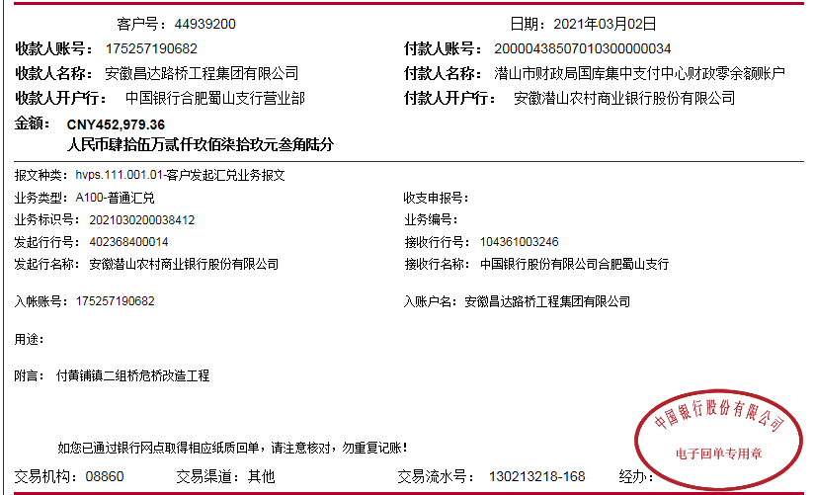
工程款支付证书
工程名称 |  | 潜山市2018年危桥改造工程（黄铺镇二组桥）（小额) |  |  |  |  | 建设单位 |  | 潜山市黄埔镇人民政府 |  |  |  | ERP编号 |  | 10756 | 档案编号 |  | 2018096
合同金额 |  | 1,234,110.65 |  |  | 中标时间 | 2018-11-23 | 已提供工程资料 |  | 中标书、施工合同原件、投资协议、交工验收、审计 |  |  |  | 保存地址 |  | 合肥 | 责任单位 |  | 第十大区安徽省
决算金额 |  | 1,409,969.44 |  |  | 决算时间 | 2021-02-02 | 项目部印章 |  | 无 |  |  |  | 施工人 |  | 欧阳晓彬13966437377 | 区域责任人 | 施迎东 | 省办负责人 | 施迎东
序号 | 经营填写 |  |  |  |  | 工程填写 | 经营填写 |  |  | 财务填写 | 经营、工程、质安填写 |  | 区域负责人 |  | 申请部门填写财务核对 |  |  | 本次支付 金额 | 剩余款项
 | 到款情况 |  |  |  |  |  | 暂列金 |  |  | 代缴税金 | 其他扣款 |  | 预留款 |  | 成本票
 | 日期 | 工程款金额 | 周转金金额 | 到款银行 | 到款账户 | 完成进度 | 比例 | 金额 | 备注 | 金额 | 金额 | 备注 | 金额 | 备注 | 供货单位 | 合同额 | 成本票额
1 | 2019-11-11 |  | 180000.00 | 徽行 | 1020501021000410000 |  |  |  |  |  |  |  |  |  | 安庆市宜茂商贸有限公司-螺纹钢 开户行：安庆农村商业银行汽车城支行 账号：20010008488566600000012 | 340,962.84 |  | 180,000.00
2 | 2020-01-02 |  | 28716.00 | 徽行 | 1020501021000410000 |  |  |  |  |  |  |  |  |  | 安庆市开发区建华水暖经营部-波纹管 开户行：中国农业银行安庆开发区支行 账号：1265 0801 0400 07183 | 28,716.00 |  | 28,716.00
3 | 2020-01-19 | 914691.00 |  | 中行 | 175 202 745 165 |  | 2.5% | 30,853.00 | 扣除全部管理费（合同价） | 26332 | 6,500.00 | 2020-1-10外经证办理500元，建造师暂用费1500*4 | 84,000 | 暂扣企税 | 安庆市泽楷贸易有限公司-水泥 开户行：工商银行安庆人民路支行 账号：1309 0041 1920 0060 052 | 258,500.00 | 201,422.76 | 200,000.00
 |  |  | -208716.00 | 农行长沙电力支行 | 6228 4810 9883 2175 478 |  |  |  |  |  | 200.00 | 转账费
 |  |  |  |  |  |  |  |  |  |  | 2,020.00 | 2019-11-14巡查费用
4 | 2020-01-23 |  |  |  |  |  |  |  |  |  |  |  |  |  | 欧阳晓彬-零星材料 开户行：农行长沙电力支行 账号：6228 4810 9883 2175 478 |  | 28,699.00 | 28,699.00
5 | 2020-03-17 |  |  |  |  |  |  |  |  |  | 100.00 | 转账费 |  |  | 欧阳晓彬-黄砂 开户行：农行长沙电力支行 账号：6228 4810 9883 2175 478 |  | 69,930.00 | 69,930.00
 |  |  |  |  |  |  |  |  |  |  |  |  |  |  | 潜山市礼义钢材经营部-钢材 开户行：中国工商银行潜山县支行 账号：1309 0780 0920 0279 290 |  | 5,080.00 | 5,080.00
6 | 2020-05-08 |  |  |  |  |  |  |  |  |  | 150.00 | 转账费 |  |  | 欧阳晓彬-石子 开户行：农行长沙电力支行 账号：6228 4810 9883 2175 478 |  | 180,000.00 | 180000.00
 |  |  |  |  |  |  |  |  |  |  |  |  |  |  | 潜山县黄铺镇先进免烧砖厂-免烧砖 开户行：潜山农村商业银行黄铺支行 账号：6215 5084 1260 0042 263 | 46,000.00 | 46,000.00 | 46000.00
7 | 2020-05-11 |  | 121124.66 | 徽行 | 5206 8432 3131 0000 02 |  |  |  |  |  | 100.00 | 转账费 |  |  | 安庆市宜茂商贸有限公司-螺纹钢 开户行：安庆农村商业银行汽车城支行 账号：2001 0008 4885 6660 0000 012 | 340,962.84 |  | 121124.66
8 | 2020-07-02 |  |  |  |  |  |  |  |  |  | 50.00 | 转账费 | -84,000.00 | 退暂扣企税 | 安庆市泽楷贸易有限公司-水泥 开户行：工商银行安庆人民路支行 账号：1309 0041 1920 0060 052 | 258,500.00 | 251,734.56 | 51734.56
9 | 2021-03-02 | 452979.36 |  | 中行 | 1752 5719 0682 |  | 2.5% | 4,396.24 | 补扣管理费（至审计价） | 18,398.74 | 500.00 | 2021/2/3外经证 |  |  | 潜山市崛源建筑工程有限公司-劳务 开户行：安徽潜山江淮村镇银行痘姆支行 账号：2001 0057 2709 6660 0000 01 | 370,000.00 | 370,000.00 | 370000.00
 |  |  |  |  |  |  |  |  |  |  | 200.00 | 转账费 |  |  | 潜山市崛源建筑工程有限公司-机械 开户行：安徽潜山江淮村镇银行痘姆支行 账号：2001 0057 2709 6660 0000 01 | 160,000.00 | 158,000.00 | 117710.82

合计 |  | 1367670.36 | 121124.66 |  |  |  | - | 35,249.24 |  | 44,730.74 | 9,820.00 | - | 0.00 | - | - |  |  | 1,398,995.04 | 0.00
本次结算、支付明细 |  | 应支付金额 |  |  | 487710.82 |  | 本次支付金额 |  |  |  |  | 小写 | 487,710.82
 |  | 已支付金额 |  |  | 0.00 |  |  |  |  |  |  | 大写 | RMB487710.82

3-1
工程款支付证书
工程名称 |  | 潜山市2018年危桥改造工程（黄铺镇二组桥）（小额) |  |  |  |  | 建设单位 |  | 潜山市黄埔镇人民政府 |  |  |  |  | ERP编号 |  | 10756 | 档案编号 |  | 2018096
合同金额 |  | 1,234,110.65 |  |  | 中标时间 | 2018-11-23 | 已提供工程资料 |  | 中标书、施工合同原件、投资协议、交工验收、审计 |  |  |  |  | 保存地址 |  | 合肥 | 责任单位 |  | 第十大区安徽省
决算金额 |  | 1,409,969.44 |  |  | 决算时间 | 2021-02-02 | 项目部印章 |  | 无 |  |  |  |  | 施工人 |  | 欧阳晓彬13966437377 | 区域责任人 | 施迎东 | 省办负责人 | 施迎东
序号 | 经营填写 |  |  |  |  | 工程填写 | 经营填写 |  |  | 财务填写 |  | 经营、工程、质安填写 |  | 区域负责人 |  | 申请部门填写财务核对 |  |  | 本次支付 金额 | 剩余款项
 | 到款情况 |  |  |  |  |  | 暂列金 |  |  | 代缴税金 |  | 其他扣款 |  | 预留款 |  | 成本票
 | 日期 | 工程款金额 | 周转金金额 | 到款银行 | 到款账户 | 完成进度 | 比例 | 金额 | 备注 | 金额 | 备注 | 金额 | 备注 | 金额 | 备注 | 供货单位 | 合同额 | 成本票额
1 | 2019-11-11 |  | 180000.00 | 徽行 | 1020501021000410000 |  |  |  |  |  |  |  |  |  |  | 安庆市宜茂商贸有限公司-螺纹钢 开户行：安庆农村商业银行汽车城支行 账号：20010008488566600000012 | 340,962.84 |  | 180,000.00
2 | 2020-01-02 |  | 28716.00 | 徽行 | 1020501021000410000 |  |  |  |  |  |  |  |  |  |  | 安庆市开发区建华水暖经营部-波纹管 开户行：中国农业银行安庆开发区支行 账号：1265 0801 0400 07183 | 28,716.00 |  | 28,716.00
3 | 2020-01-19 | 914691.00 |  | 中行 | 175 202 745 165 |  | 2.5% | 30,853.00 | 扣除全部管理费（合同价） | 26332 |  | 6,500.00 | 2020-1-10外经证办理500元，建造师暂用费1500*4 | 84,000 | 暂扣企税 | 安庆市泽楷贸易有限公司-水泥 开户行：工商银行安庆人民路支行 账号：1309 0041 1920 0060 052 | 258,500.00 | 201,422.76 | 200,000.00
 |  |  | -208716.00 | 农行长沙电力支行 | 6228 4810 9883 2175 478 |  |  |  |  |  |  | 200.00 | 转账费
 |  |  |  |  |  |  |  |  |  |  |  | 2,020.00 | 2019-11-14巡查费用
4 | 2020-01-23 |  |  |  |  |  |  |  |  |  |  |  |  |  |  | 欧阳晓彬-零星材料 开户行：农行长沙电力支行 账号：6228 4810 9883 2175 478 |  | 28,699.00 | 28,699.00
5 | 2020-03-17 |  |  |  |  |  |  |  |  |  |  | 100.00 | 转账费 |  |  | 欧阳晓彬-黄砂 开户行：农行长沙电力支行 账号：6228 4810 9883 2175 478 |  | 69,930.00 | 69,930.00
 |  |  |  |  |  |  |  |  |  |  |  |  |  |  |  | 潜山市礼义钢材经营部-钢材 开户行：中国工商银行潜山县支行 账号：1309 0780 0920 0279 290 |  | 5,080.00 | 5,080.00
6 | 2020-05-08 |  |  |  |  |  |  |  |  |  |  | 150.00 | 转账费 |  |  | 欧阳晓彬-石子 开户行：农行长沙电力支行 账号：6228 4810 9883 2175 478 |  | 180,000.00 | 180000.00
 |  |  |  |  |  |  |  |  |  |  |  |  |  |  |  | 潜山县黄铺镇先进免烧砖厂-免烧砖 开户行：潜山农村商业银行黄铺支行 账号：6215 5084 1260 0042 263 | 46,000.00 | 46,000.00 | 46000.00
7 | 2020-05-11 |  | 121124.66 | 徽行 | 5206 8432 3131 0000 02 |  |  |  |  |  |  | 100.00 | 转账费 |  |  | 安庆市宜茂商贸有限公司-螺纹钢 开户行：安庆农村商业银行汽车城支行 账号：2001 0008 4885 6660 0000 012 | 340,962.84 |  | 121124.66
8 | 2020-07-02 |  |  |  |  |  |  |  |  |  |  | 50.00 | 转账费 | -84,000.00 | 退暂扣企税 | 安庆市泽楷贸易有限公司-水泥 开户行：工商银行安庆人民路支行 账号：1309 0041 1920 0060 052 | 258,500.00 | 251,734.56 | 51734.56
9 | 2021-03-02 | 452979.36 |  | 中行 | 1752 5719 0682 |  | 2.5% | 4,396.24 | 补扣管理费（至审计价） | 18,398.74 |  | 500.00 | 2021/2/3外经证 |  |  | 潜山市崛源建筑工程有限公司-劳务 开户行：安徽潜山江淮村镇银行痘姆支行 账号：2001 0057 2709 6660 0000 01 | 370,000.00 | 370,000.00 | 370000.00
 |  |  |  |  |  |  |  |  |  |  |  | 200.00 | 转账费 |  |  | 潜山市崛源建筑工程有限公司-机械 开户行：安徽潜山江淮村镇银行痘姆支行 账号：2001 0057 2709 6660 0000 01 | 160,000.00 | 158,000.00 | 117710.82
10 | 2023-01-19 | 42299.08 |  | 中行 | 1752 5719 0682 |  |  | 0.00 |  | 676.79 | 企税1.6% | 50 | 转账费 |  |  | 潜山市崛源建筑工程有限公司-机械 开户行：安徽潜山江淮村镇银行痘姆支行 账号：2001 0057 2709 6660 0000 01 | 160,000.00 | 158,000.00 | 38493.90
 |  |  |  |  |  |  |  |  |  | 3,042.42 | 增值税及附加
 |  |  |  |  |  |  |  |  |  | 35.97 | 水利基金、印花税
合计 |  | 1409969.44 | 121124.66 |  |  |  | - | 35,249.24 |  | 48,485.92 |  | 9,870.00 | - | 0.00 | - | - |  |  | 1,437,488.94 | 0.00
本次结算、支付明细 |  | 应支付金额 |  |  | 38493.90 |  | 本次支付金额 |  |  |  |  |  | 小写 | 38,493.90
 |  | 已支付金额 |  |  | 0.00 |  |  |  |  |  |  |  | 大写 | RMB38493.9
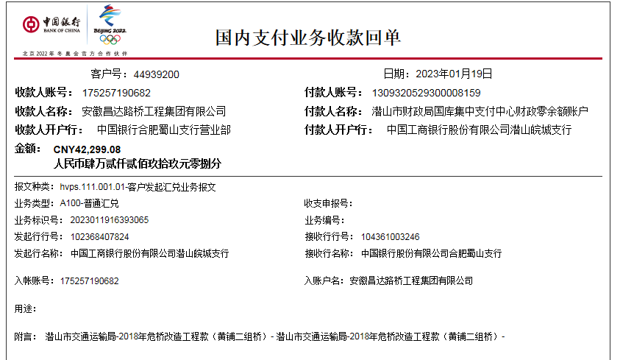

 |  |  |  |  |  |  |  |  |  |  |  |  |  |  |  |  |  |  |  | 119506.1
 |  |  |  |  |  |  |  |  |  |  |  |  |  |  |  |  |  |  |  | 1795.28

 |  |  |  |  |  |  |  |  |  |  |  | -464.00

